상품제안서
CJ 스팸복합 W-2호 | 상품코드: S38934

 |  |  |  |  |  |  | 02-713-8555 | www.synergygift.co.kr
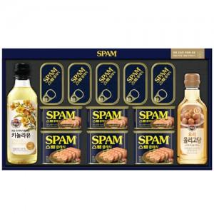

【상세/제작정보】 | <p><span style="font-size: 14pt;">※ 운임비 별도 발생 됩니다.</span></p>

【인쇄/포장옵션】 | 스티커 / 종이케이스+쇼핑백동봉

【공급단가】 | 수량 | 10~ | 50~ | 100~ | 300~ | 500~
*VAT별도 | 단가 | 50,700원 | 46,100원 | 44,900원 | 43,700원 | 42,900원

【상품 URL】 | https://www.synergygift.co.kr:443/src/goods_detail.php?gdno=38934

